상품제안서
드리온 미니 애플워치 충전 보조배터리 2000mAh | 상품코드: S41332

 |  |  |  |  |  |  | 02-713-8555 | www.synergygift.co.kr
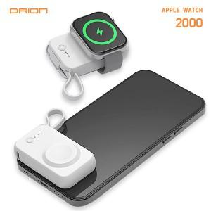

【상세/제작정보】 | <span style="font-size: 14pt;">※ 애플워치전용 보조배터리 입니다.</span><br><br>

【인쇄/포장옵션】 | 레이저 / 포장지포장

【공급단가】 | 수량 | 50~ | 100~ | 500~ | 1,000~ | 3,000~
*VAT별도 | 단가 | 5,980원 | 5,880원 | 5,750원 | 5,520원 | 5,290원

【상품 URL】 | https://www.synergygift.co.kr:443/src/goods_detail.php?gdno=41332

